상품제안서
기라로쉬 호텔수건 40수 클래시뱀부 170g 고급 타올 | 상품코드: S48397

 |  |  |  |  |  |  | 02-713-8555 | www.synergygift.co.kr
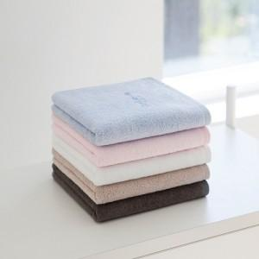

【상세/제작정보】

【인쇄/포장옵션】 | 실크나염인쇄, 자수인쇄(20자이내), 디자인자수인쇄 / 포장지포장

【공급단가】 | 수량 | 100~ | 300~ | 500~ | 1,000~ | 3,000~
*VAT별도 | 단가 | 4,260원 | 4,060원 | 3,970원 | 3,870원 | 3,800원

【상품 URL】 | https://www.synergygift.co.kr:443/src/goods_detail.php?gdno=48397

